Hoja2
TEMA : DISTRIBUCIÓN NORMAL
 | Solucion
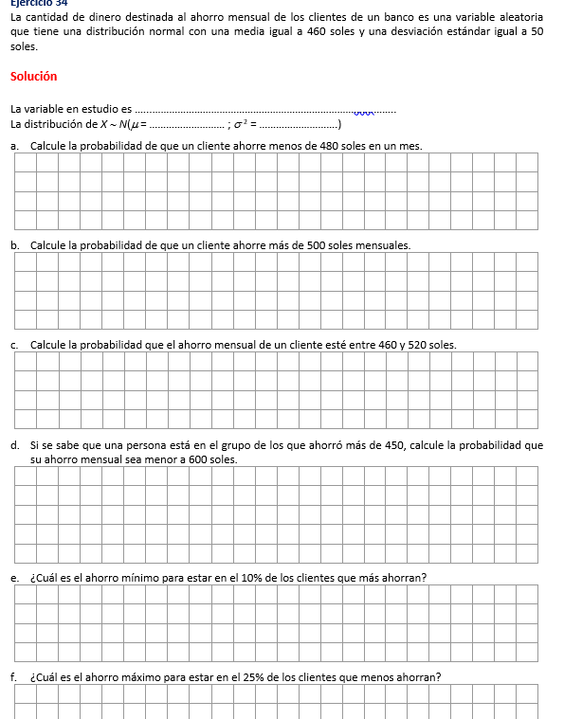
 | media, u= | 460 | soles
 | Desviación st= | 50 | soles

 | Variable: | Ahorro mensual en el banco, en soles

 | X se distribuye N(u= 460; V(X) = 50^2)

 | Pregunta a
 | Formalización o planetamiento: |  | P(X<480)=

 | Calculo: | P(X<480)= | 0.65542174161 | =DISTR.NORM.N(480;I5;I6;1)

 | Pregunta b |  |  |  | recordando[
 | Formalizando: | P(X> 500) |  |  | Signo | complemento
 |  |  |  |  | > | <=
 | Cálculo; | 1-P(X<=500) |  |  | >= | <
 |  | 0.21185539858 | =1-DISTR.NORM.N(500;I5;I6;1)

 | Pregunta c
 | Formalizando: | P(460<=X<=520)
 | Cálculo:

 |  | 460 |  | 520
 |  | P(X<460)
 |  | P(X<=520)

 |  | P(X<=520) - P(X< 460)
 | P(X<=520)= | 0.88493032978
 | P(X<460)= | 0.5
 | Dif= | 0.38493032978

 | Pregunta d
 | Formalizando: | P( X<600 / X>450 )

 | Cálculo: | P(A/B) = P(AՈ B)
 |  | P(B)

 |  | P(X<600 Ո X> 450)
 |  | P(X> 450)

 | Numerador | P(450<X<600)
 |  | P(X<600) - P(X<=450)
 |  | 0.57670457911

 | denominador | 1-P(X<=450)
 |  | 0.57925970944 | =1-DISTR.NORM.N(450;I5;I6;1)

 | cociente= | 0.99558897281

 | Pregunta e

 |  | 90% |  | 10%
 |  |  | C
 | Formalizacion
 |  | P(X<=c) = 0.90

 | Calculo: | c= | 524.07757828

 | Pregunta f

 |  | 25%
 |  | C

 | Formalizacion ; | P(X<=C) = 0.25

 | Calculo= | C= | 426.27551249

